DR46-NM
Air Intervention FR MF 179 | RAPPORT DE PESEE DU |  |  | 2018-02-15
Aéronef concerné: DR400-160 / F-GNNM/ N°2259
Masse maxi 1050 kg
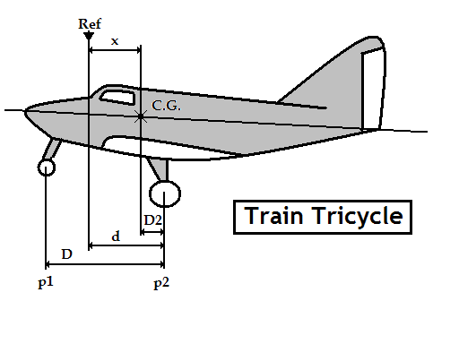 |  | Mise à niveau: | Longeron sup de fuselage
NE MODIFIEZ QUE LES CASES SURLIGNEES EN JAUNE
 |  | Référence: | Bord d'attaque de l'aile
 |  | d = | 0.822
 |  | D = | 1.643
 |  | Distance du C.G | Formule | Résultat
 |  | aux roues principales | D2 = [( p1 x D ) / M] | 0.511
 |  | à la référence | X = d-D2 | 0.311
CORRECTION | Masse(kg) | Moment | Masse à vide (Kg)
Masse mesurée | 611 | 190.072 | Position | Masse nette (Kg)
Carburant Principal | 0 | 0.000 | Roue Gauche | 210
Carburant Ailes | 0 | 0.000 | Roue Droite | 211
Carburant supplémentaire | 0 | 0.000 | Roue avant (P1) | 190
Masse à vide corrigée | 611 | 190.072 | Masse mesurée | 611
 | Litres | Masse (kg) | Bras de levier (m) | Moment (m.kg)
Avion vide |  | 611.000 | 0.311 | 190.072
Equipage |  | 154.000 | 0.410 | 63.140
Passagers |  | 77.000 | 1.190 | 91.630
Bagages |  | 10.000 | 1.900 | 19.000
Carburant Principal | 110 | 79.200 | 1.120 | 88.704
Carburant Ailes | 76 | 54.720 | 0.100 | 5.472
Carburant supplémentaire |  |  | 0.000
Total départ |  | 985.920 | 0.465 | 458.018

Visa: |  | Pesée Précédente: | 2013-04-19 | 612.0Kg
(limites d'impression)
Attention : les pesées ne sont pas toujours faîtes dans les mêmes conditions
Ici l'avion "vide" ne contient que ses instruments et son huile, pas d'essence.

Pour éviter la destruction intempestive des formules, cette feuille est "protégée"
Pour supprimer cette protection faire : "Outils", "Protection", "Ôter la protection de la feuille"

 | Zone de travail ; ne pas toucher
 | zones à saisir
 |  | Bras de levier | Masse
 | Avion type | DR400-160
 | Avion immat | F-GNNM
 | Date pesée | 2018-02-15
 | N° série | 2259
 | Niveau | Longeron sup de fuselage
 | Réf | Bord d'attaque de l'aile
 | d | 0.822
 | D | 1.643
 | Roue G | 210
 | Roue D | 211
 | Roue AV | 190
Pesée | Ex Pesée | 2018-02-28 | 611.000 kg
 | AV bas | 0.205 | 500.000 kg
 | AV haut | 0.205 | 750.000 kg
 | MOYEN | 0.428 | 1050.000 kg
 | AR haut | 0.564 | 1050.000 kg
 | AR bas | 0.564 | 500.000 kg
 | Calcul | 0.465 | 986 kg
 | Poids max |  | 1,050 kg
 | Passagers AV | 0.410
 | Passagers AR | 1.190
 | Bagages | 1.900
 | Ess Principal | 1.120
 | Ess Ailes | 0.100
 | Ess Supp

